Potsdam
Dataset |  | Potsdam
Method | Release Year | Backbone | F1 | 0A | mIoU |  | 不透光表面 | 建筑 | 低矮植被 | 树木 | 汽车 | 背景
HMANet | 2021 | ResNet101 | 93.2 | 92.2 | 87.3 |  | 93.9 | 97.6 | 88.7 | 89.1 | 96.8
HUSTW4 | 2019 | ResegNets | 92.6 | 91.6 | - |  | 93.6 | 97.6 | 88.5 | 88.8 | 88.8
SWJ_2 | 2019 | ResNet101 | 92.4 | 91.7 | - |  | 94.4 | 97.4 | 87.8 | 87.6 | 94.7
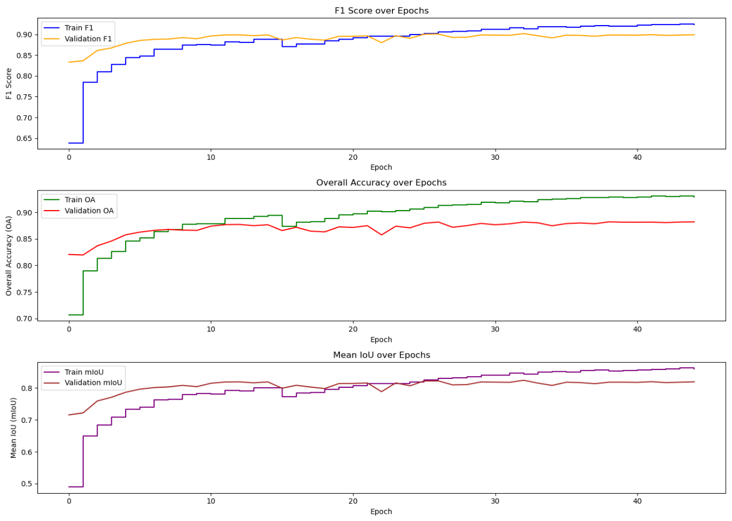
AFNet | 2021 | ResNet50 +18 | 93.4 | 92.1 | - |  | 93.9 | 97.6 | 88.7 | 89.1 | 97.1 |  | UNetFormer+CRF
DC-Swin | 2022 | Swin-Tiny | 待测 | 待测 | 待测
FT-UNetFormer | 2022 | Swin-Base | 93.22 | 91.87 | 87.5 |  | 88.9 | 97.2 | 88.8 | 89.8 | 96.6
UNet | 2015 | vgg | 待测 | 待测 | 待测
UNetFormer（自测）-test | 2022 | ResNet18 | 90.29 | 82.57 | 88.29 | F1 | 90.60 | 95.18 | 84.71 | 86.18 | 94.76 | 51.70
UNetFormer+CRF（自测）-val | 2025 | ResNet18 | 89.90 | 88.22 | 82.93 |  | 91.30 | 92.77 | 78.05 | 82.70 | 74.89 | 90.82

UNetFormer（论文） | 2022 | ResNet18 | 92.27 | 92.95 | 85.83 |  | 93.6 | 97.2 | 87.7 | 88.9 | 88.9
UNetFormer（自测）-test | 2022 | ResNet18 | 90.29 | 82.57 | 88.29 | OA | 82.80 | 90.81 | 73.48 | 75.71 | 90.05 | 34.86
UNetFormer+CRF（自测）-train | 2025 | ResNet18 | 92.31 | 92.96 | 86.91

